作成方法
① CELSより成績を貼付 | CELSの成績取得状況より、これまでに取得した全ての科目をコピー No. の下の「１」から、最後の科目の「合／否」まで ※不合格になった科目も含めてください。上書き再履修により上書きされた科目（上書き前の 科目）は含めず、上書き後の科目を含めてください。
 | 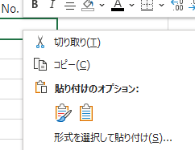 「CELS」シートに「貼り付け先の書式に合わせる」にて貼り付け
② GPA対象外科目の削除 | D列「科目小区分」が「GPA対象外」となっている科目の行を選択し、「（行を）削除」
③ 指定学期以降の成績を削除（該当者のみ） | 指定学期以降の成績が含まれている場合、該当行を削除 （例：募集要項：提出書類：④成績証明書「2023 年度夏学期までの成績」 CELS「2023年度秋学期」以降の成績がある場合） フィルターにて▶取得年度「消したい学期の年度」▶取得学期「消したい学期」として、 該当の科目を抽出し、該当科目の行を削除。（推奨方法）
④ 前年度分の成績のみを「係数計算シート」に貼付け | 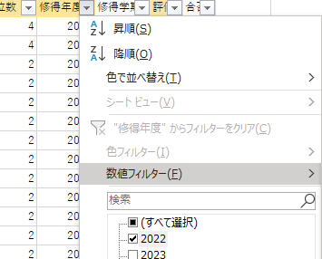 「取得年度」フィルターより前年度のみに✓を入れ、「OK」
 | 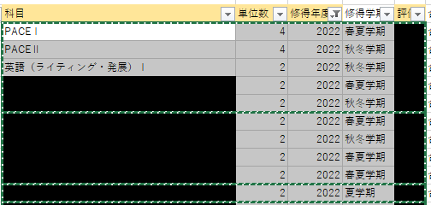 ⑤ 「科目」列から「評価」列までをコピー
 | 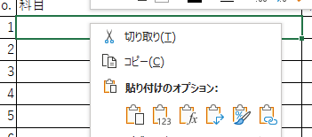 ⑥ 「係数計算」シートに「値貼付け」

